Daily Review
Full word | Plural | Meanning
 |  | police

Verb

Sentence

Vocab

HINT

Tables
 |  | RULES AND TIPS - SUMMARY

 | German | English | Person | Singular/Plural
 | ich | I | 1st | Singular
 | du | you | 2nd - informal | Singular
 | Sie | you | 2nd - formal | Singular/Plural
 | er | he | 3rd | Singular
 | sie | she | 3rd | Singular
 | es | it | 3rd | Singular
 | wir | we | 1st | Plural
 | ihr | you all | 2nd - informal | Plural
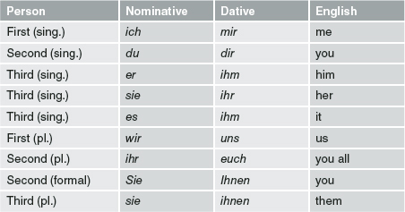
 | sie | they | 3rd | Plural

 | Case | Masculine | Feminine | Neuter | Plural
Definite article (The) | Nominative | der | die | das | die
 | Accusative | den | die | das | die
 | Dative | dem | der | dem | den (-n)
 | Genitive | des (-s, es) | der | des (-s,es) | der

Infinite article (A/an) | Nominative | ein | eine | ein | -
 | Accusative | einen | eine | ein | -
 | Dative | einem | einer | einem | -

Đại từ sở hữu
Possesive pronoun (your) | Nominative | dein | deine | dein | deine | Your (formal) [Sie] | Ihr | Ihre | Ihr | Ihre
 | Accusative | deinen | deine | dein | deine |  | Ihren | Ihre | Ihr | Ihre
 | Dative | deinem | deiner | deinem | deinen |  | Ihrem | Ihrer | Ihrem | Ihren

Possesive pronoun (his, its) [sein] | Nominative | sein | seine | sein | seine
 | Accusative | seinen | seine | sein | seine
 | Dative | seinem | seiner | seinem | sienen

Our [unser] | Nom | unser | unsere | unser | unsere | You all (Ihr) | euer | eure | euer | eure
 | Acc | unseren | unsere | unser | unsere |  | euren | eure | euer | eure
 | Dativ | unserem | unserer | unserem | unseren |  | eurem | eurer | eurem | euren

Possesive pronoun (her) [ihr] | Nominative | ihr | ihre | ihr | ihre | (their) sie | ihr | ihre | ihr | ihre
 | Accusative | ihren | ihre | ihr | ihre |  | ihren | ihre | ihr | ihre
 | Dative | ihrem | ihrer | ihrem | ihren |  | ihrem | ihrer | ihrem | ihren
Túc từ

Definite article (me,you,him,her,them,us) | Case | I | you (informal) | You all | He | It | She | You (formal) | They | We
 | Nominative | ich | du | ihr | er | es | sie/Sie/sie |  |  | wir
 | Accusative | mich | dich | euch | ihn |  |  |  |  | uns
 | Dative | mir | dir |  | ihm |  | ihr | Ihnen/ihnen
 | Genitive | mein | dein | euer | sein |  | ihr |  |  | unser
 |  |  |  |  |  |  | * Capitalize You in formal form
 |  | me | you |  | him | it | her |  |  | us

Kasus
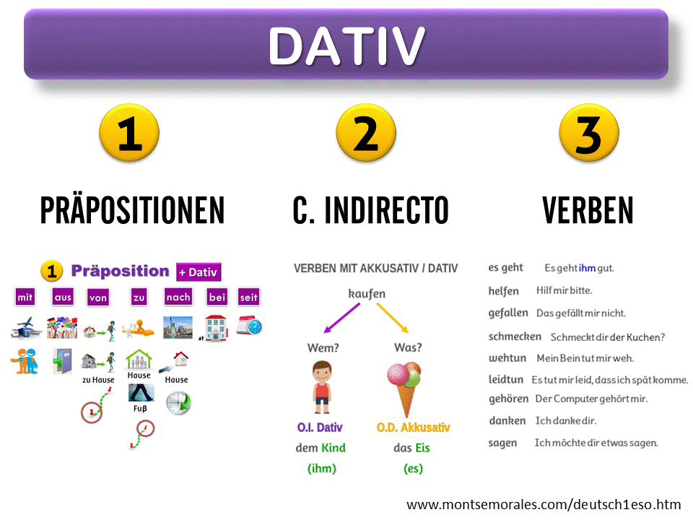
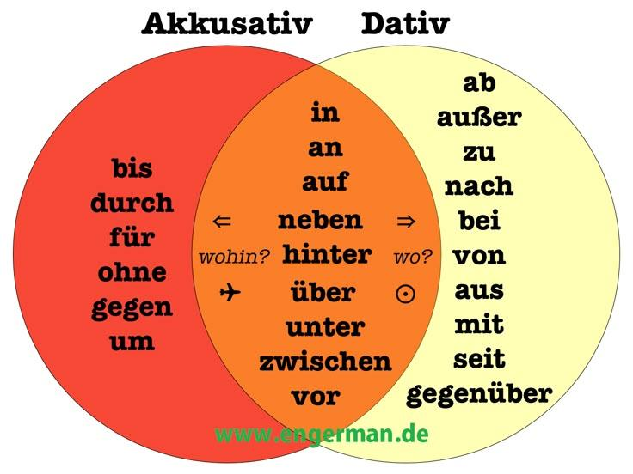
Kasus - Cases
Nominativ | Chủ ngữ - Wer/Was?
 | Dùng cho chủ ngữ trong câu (người/vật thực hiện hành động)
1 | Der Mann liest ein Buch

Akkusativ | Tân ngữ trực tiếp (direct) - Wen/Was?
Wohin? | Dùng cho đối tượng bị tác động trực tiếp bởi hành động
1 | Ich sehe der Mann => | Ich sehe den Mann
 | Sie kauft ein (der) Hund => | Sie kauft eine Hund
 | Er trinkt ein (der) Kaffee => | Er trinkt einen Kaffee
2 | sehen | thấy ai/cái gì
 | kaufen | mua cái gì
 | essen | ăn cái gì đó
 | trinken | uống cái gì
 | haben | có cái gì đó
 | lieben | yêu thích cái gì
 | hören | nghe ai/cái gì
 | suchen | tìm ai/cái gì
 | nehmen | lấy cái gì (Take)
3 | zum Beispiel
 | Ich sehe das Restaurant in der Lindenstraße | die straße -> in + (dative) der Straße
 | Ich kaufe ein Wasser, eine Pizza und einen Kaffee
 | Ich essen einen Pizza, ein Ei und einen Salat | der Salat => einen Salat
 | Ich trinke ein Bier und einen Kaffee | das Beer, Der Kaffee
 | Ich habe eine Tase und ein Fahrad | das Fahrrad => ein Fahrrad
 | Ich liebe meine Katze und meinen Hund
 | Ich höre die Eule
 | Ich suche ein Wasser, einen Kaffee und einen Tee

Dativ | Tân ngữ gián tiếp (indirect) - Wen/Wo?
Wo? | Dùng cho đối tượng bị tác động gián tiếp bởi hành động
zum Beispiel | Ich gebe dem Mann ein Buch
 |  | -> Der Mans => dem Mann, đối tượng gián tiếp
 |  | -> Buch là đối tượng chính
 | Ich gebe den Kindern einen Apfel
 |  | das Kind, die Kinder => den Kindern (Dativ)
 |  | der Apfel => einen Apfel (Akku)
1 | helfen | giúp đỡ
 | gratulieren | chúc mừng, congratulate
 | gehören | thuộc về, belongs to
 | zuhören | lắng nghe
 | anworten | trả lời
 | danken | cảm ơn ai đó
 | gefallen | làm hài lòng
 | fahren mit
2 |  | das Kind, die Kinder => den Kindern (Dativ)
 |  | Die Apfel => (dative) einen Apfel
 | Ich gehöre meinem Vater | Der Vater => dative => meinem Vater
 | Ich danke dem Mann für das Brot | für => akku
 | Ich helfe meiner Oma, das Haus zu putzen | die Oma, das Haus Giup ai lam gi zu + Verb
 |  | Ich helfe meinem Vater, das Auto zu reparieren
 |  | Ich helfe meiner Freund, Deutsch zu lerne
3
Preposition | in dem = im, in der | Ich gehe im Büro (der Büro)
 | in den, in die, in das - ins | Du bist in

